Qry2_Odpověď
2. Kolik je možné si koupit litrů mléka a kilogramů chleba za první a poslední srovnatelné období v dostupných datech cen a mezd?

Množství potraviny za průměrný plat | Název potraviny
Rok | Chléb konzumní kmínový | Mléko polotučné pasterované
2006 | 1261.93 | 1408.75
2018 | 1319.32 | 1613.53

Mzdy a ceny je možné porovnat za období 2006 až 2018. Jestliže v roce 2006 bylo možné zakoupit za průměrný plat 1 261,93 kg konzumního kmínového chleba a 1 408,75 litrů polotučného pasterovaného mléka, tak v roce 2018 bylo za průměrný plat možné zakoupit již 1 319,32 kg konzumního kmínového chleba (o 57,39 kg více) a 1 613,53 litrů polotučného pasterovaného mléka (o 204,78 litrů více).

Qry4_Odpověď
4. Existuje rok, ve kterém byl meziroční nárůst cen potravin výrazně vyšší než růst mezd (větší než 10 %)?

Porovnání meziročních změn cen potravin a změn platů
Rok | Změny cen (%) | Změny platů (%)
2006 | 0.000% | 0.000%
2007 | 6.763% | 6.795%
2008 | 6.187% | 8.058%
2009 | -6.416% | 3.250%
2010 | 1.946% | 1.997%
2011 | 3.351% | 2.274%
2012 | 6.729% | 3.135%
2013 | 5.097% | -1.558%
2014 | 0.739% | 2.543%
2015 | -0.552% | 2.417%
2016 | -1.192% | 3.662%
2017 | 9.628% | 6.401%
2018 | 2.166% | 7.548%

Ve sledovaném období let 2006 až 2018 nebyl v žádném roce meziroční nárůst cen potravin o 10% vyšší než růst průměrných mezd. Nejvýše vzrostla průměrná cena potravin v roce 2017 a to o 9,628 %.

Qry5_Odpověď
5. Má výška HDP vliv na změny ve mzdách a cenách potravin? Neboli, pokud HDP vzroste výrazněji v jednom roce, projeví se to na cenách potravin či mzdách ve stejném nebo následujícím roce výraznějším růstem?

region | stat | zkratka_meny | rok | Změna HDP (%) | Změna platů (%) | Změna cen (%) | Poměr růstu cen a platů
Eastern Europe | Czech Republic | CZK | 2007 | 5.57% | 7.11% | 19.65% | 2.76
Eastern Europe | Czech Republic | CZK | 2008 | 2.69% | 9.31% | 17.83% | 1.92
Eastern Europe | Czech Republic | CZK | 2009 | -4.66% | 6.76% | 10.43% | 1.54
Eastern Europe | Czech Republic | CZK | 2015 | 5.39% | 5.73% | 18.99% | 3.31
Eastern Europe | Czech Republic | CZK | 2016 | 2.54% | 5.99% | 9.62% | 1.61
Eastern Europe | Czech Republic | CZK | 2017 | 5.17% | 7.18% | 13.86% | 1.93
Eastern Europe | Czech Republic | CZK | 2018 | 3.20% | 7.67% | 13.81% | 1.80
 |  |  |  |  |  | Průměrná hodnota poměru | 2.12
Změny HDP, platů a cen v letech 2007, 2008, 2009, 2015, 2016, 2017, 2018

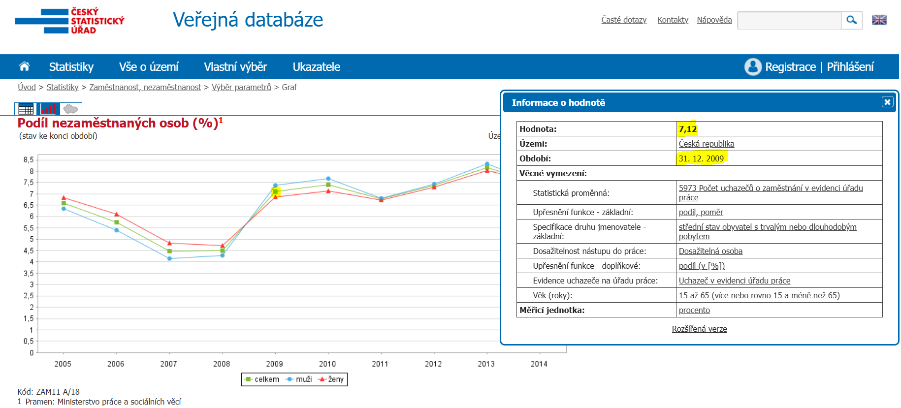

Pro účely studie jsem za významné meziroční procentní změny považoval změny vyšší než 2,5% pro HDP a 5 % pro platy a ceny potravin. Ve sledovaném období let 2006 až 2018 došlo k takovým významným změnám v letech 2007, 2008, 2009, 2015, 2016, 2017 a 2018. S vyjímkou roku 2009 došlo ve všech těchto letech jak k růstu HDP, tak i k růstu platů a cen potravin, přičemž růst cen potravin byl vždy přibližně dvojnásobný oproti růstu platů (průměrná hodnota poměru růstu cen potravin vůči růstu platů je 2,12). V roce 2009 došlo vlivem celosvětové finanční krize ke kontrakci HDP o 4,66 %, ale tato kontrakce se neodrazila v poklesu platů a cen potravin, jak by se dalo čekat. Tento jev byl zřejmě zapříčiněn v tu dobu nízkou nezaměstnaností ve výši 7,12 % (dle dat ČSÚ), která dále tlačila na růst mezd. To, že v roce 2009 rostly ceny potravin i přes pokles HDP by bylo možné vysvětlit tím, že platy také vzrostly.

